htmlspecialchar
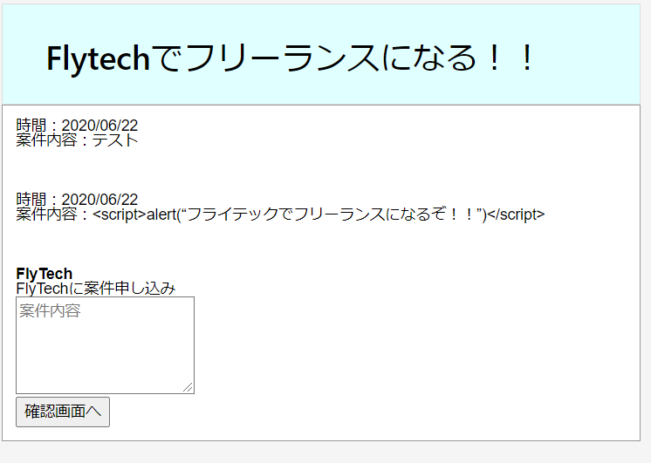
 |  |  |  |  |  | php
 | htmlspecialchar | 1000～1万 | 低

 | キーワード | 検索ボリューム | 競合 | 目標文字数 | 3000
 | htmlspecialchar | 2,900 | https://syncer.jp/Web/PHP/Reference/Function/htmlspecialchars_decode/ | 競合文字数 | 1400～270
 | htmlspecialchars | 2,900 |  | 実質文字数
 | htmlspecialchars php | 1,000 |  | URL
 | php htmlspecialchars | 1,000 |  | 公開日
 | htmlspecialchars_decode | 260
 | htmlspecialchars 使い方 | 90 | https://web-dev.xyz/php-htmlspecialchars/

 | ※他サイトからのコピペの為、そのまま使わないように
 | 概要 | htmlspecialchars() 関数は、 HTML タグなどに使われる特殊文字をエンティティに変換します。 XSS や悪意のあるスクリプトによる攻撃を防ぐための PHP の関数 htmlspecialchars — 特殊文字を HTML エンティティに変換する エスケープ処理とは、マークアップ言語やプログラミング言語、スクリプト言語等で文字列を扱う際に、その言語にとって特別な意味を持つ文字や記号を、別の文字列に置き換えることです。これをしないと、クロスサイトスクリプティング（XSS）が行えちゃいますから、システムに色々問題が発生してしまいます。
 | 参考サイト | https://www.leon-tec.co.jp/blog/yoshida/8214/

 | タイトル | 【PHP】htmlspecialcharsの使い方を分かり易く解説！

 | meta title | 【PHP】htmlspecialcharsの使い方を分かり易く解説！｜フライテック

 | meta description | phpのhtmlspecialchars関数 は、 HTML タグ(例：「&」、「"」、「'」、「<」、「>」)などに使われる特殊文字をエンティティに変換します。XSS等による攻撃を防ぐためにhtmlspecialchars関数はよく使われます。ここでは、htmlspecialchars関数の基本的な使い方と、htmlspecialchars関数を使わないとどうなるかをわかりやすく解説します！

 |  | export (書き出し) | phpのhtmlspecialchars関数 は、 HTML タグ(例：「&」、「"」、「'」、「<」、「>」)などに使われる特殊文字をエンティティに変換します。XSS等による攻撃を防ぐためにhtmlspecialchars関数はよく使われます。ここでは、htmlspecialchars関数の基本的な使い方と、エスケープ処理をしないとどうなるかをわかりやすく解説します！

 | 目次 | h2 | エスケープ処理とは
 |  | p | ※「エスケープ処理がわかっている方は読み飛ばしてください」と記載

 |  | h3 | エスケープをする理由

 |  | h3 | XSS攻撃の例(エスケープしない場合)
 |  |  | ※参考画像参照

 |  | h3 | エスケープした場合の例
 |  |  | ※参考画像参照

 |  | h2 | htmlspecialcharsが変換する「HTMLの特殊文字」

 |  | h3 | HTMLの特殊文字とは

 |  | h2 | htmlspecialcharsの使用方法

 |  | h3 | htmlspecialcharsを使って変換する例

 |  | h3 | パラメータ

 |  | h3 | 戻り値

参考画像
 | 下記の様な掲示板を作成します
 | 「確認画面へ」を押したら、上に書き込まれて行きます。


 | テストと入力し「確認画面へ」を押下
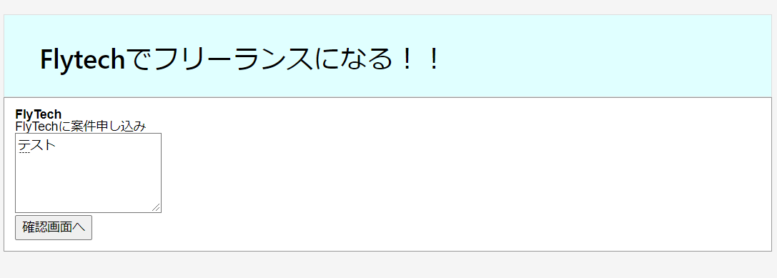

 | 下記の様に書き込まれます。
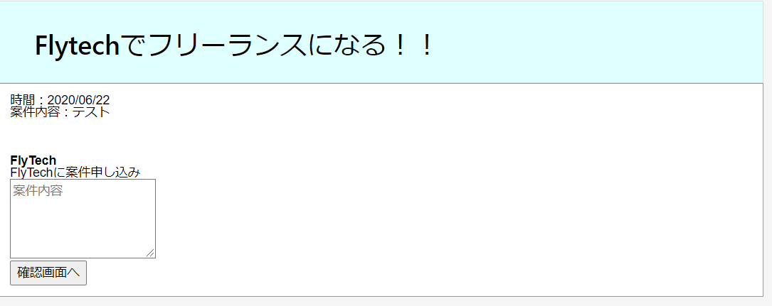

 | 特に問題はないのと思うかもしれませんが、この掲示板は、エスケープ処理がされていないので問題ありです。
 | どんなことが問題か見ていきます。

 | 先ほどは「テスト」でしたが、下記の様にJavaScriptを書いて「確認画面へ」を押下してみます
 | <script>alert("フライテックでフリーランスになるぞ！！")</script>

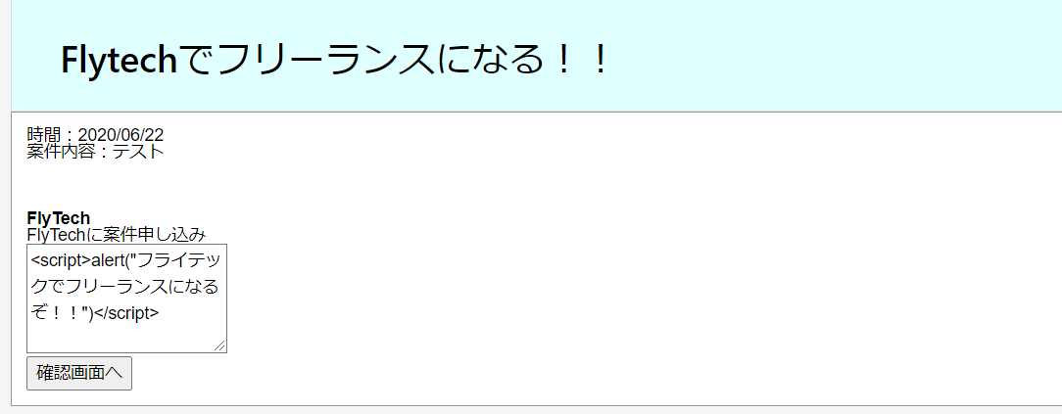
 | <br> <br> <br>

 | 「確認画面へ」を押下
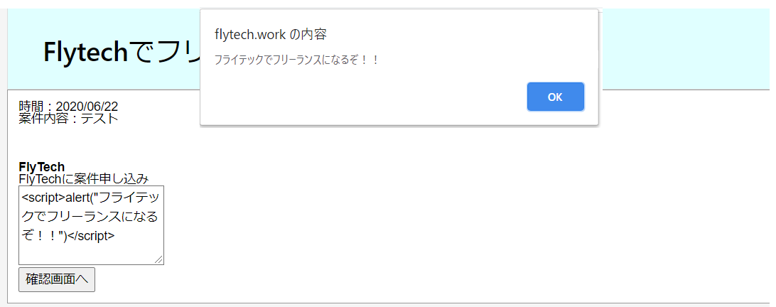

 | このようにJavaScriptが発生してしまいます。
 | これが「XSS や悪意のあるスクリプトによる攻撃」と呼ばれるものです。
 | 今回はアラートだけなのでそんなに問題はありませんが、SQLを書かれたら会員ユーザーの個人情報等が抜き取られてしまうため非常に危険です。
 | Java等は、型等の制限が厳しいためXSS等をあまり考えなくてもいいのですが、
 | PHPは変数になんでもブチこめれる為、エスケープ処理をきちんとやらないと非常に危険です。

 | htmlspecialchars() 関数でエスケープ処理した場合

mb_send_mail
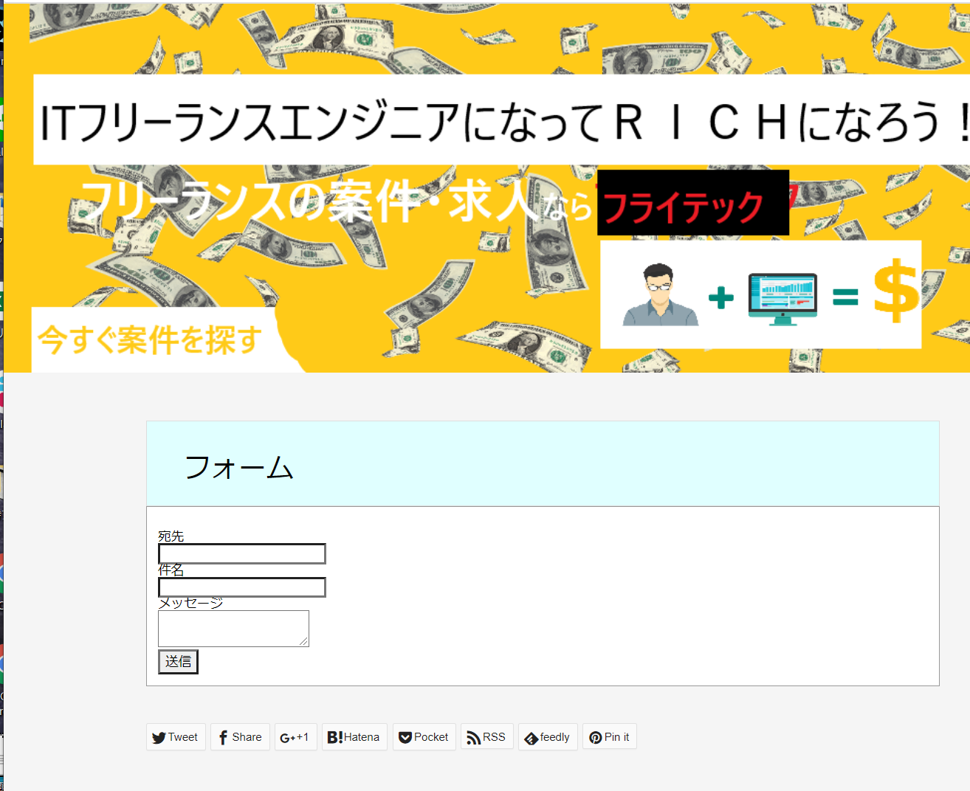
 |  |  |  |  | php
mb_send_mail | 1000～1万 | 低

キーワード | 検索ボリューム | 競合 | 目標文字数 | 2000
mb_send_mail | 1,300 | https://uxmilk.jp/15057 | 競合文字数 | 1574
 |  |  | 実質文字数
 |  |  | URL
 |  |  | 公開日

※他サイトからのコピペの為、そのまま使わないように
概要 | PHPではメールを送るための関数が標準で備わっており、簡単にメールを送信することが可能です。ただし日本語でメールを送るためにはいくつか工夫が必要です。mb_send_mail — エンコード変換を行ってメールを送信する
参考サイト | https://uxmilk.jp/15057
 | https://www.php.net/manual/ja/function.mb-send-mail.php

タイトル | 【PHP】mb_send_mail を使ってメールを送信する方法を解説！サンプルコード多数！

meta title | 【PHP】mb_send_mail を使ってメールを送信する方法を解説！サンプルコード多数！｜フライテック

meta description | この記事では、mb_send_mail を使ってメールを送信する方法を解説していきます。初心者にも分かり易いサンプルコードも複数用意しました。

 | export (書き出し) | この記事では、mb_send_mail を使ってメールを送信する方法を解説していきます。 初心者にも分かり易いサンプルコードも複数用意しました。

目次 | h2 | mb_send_mail()の構文
 |  | 構文
 | p | mb_send_mail($宛先, $件名, $本文, $ヘッダー);

 | h3 | パラメータと戻り値
 |  | ※このまま使ってOK
 |  | to ($宛先) 送信先のメールアドレス。 各アドレスをカンマで区切ると、複数の宛先を to に指定できます。 このパラメータは、自動的にはエンコードされません。 Subject（$件名） メールの件名。 Message（$本文） メールの本文。 Headers（$ヘッダー） ヘッダー

 | h2 | mb_send_mail()の使用方法

 | h3 | 言語と文字コードを設定
 |  | ※このまま使ってOK
 |  | 日本語でメールを送信するには、2つコードの追加が必要です。 言語の指定と文字コードの指定です。下記のサンプルでは日本語とUTF－８の設定をしています。

 |  | ※このまま使ってOK
 |  | mb_language("Japanese");
 |  | mb_internal_encoding("UTF-8");

 | h3 | メールフォームから送信するサンプル

 |  | HTMLでメールフォームを作成
 |  | ※このまま使ってOK
 |  | <body> <form action="./mail_sample.php" method="post"> <p>宛先</p><input type="text" name="to"> <p>件名</p><input type="text" name="subject"> <p>メッセージ</p><textarea name="message"></textarea> <p><input type="submit" name="send" value="送信"></p> </form> </body>

 |  | 画面で入力されたデータをサーバーで受け取るmail_sample.phpを作成します
 |  | mail_sample.php
 |  | ※このまま使ってOK
 |  | <body> <?php mb_language("Japanese"); mb_internal_encoding("UTF-8"); $to = $_POST['to']; $subject = $_POST['subject']; $message = $_POST['message']; $headers = "From: info@flytech.work"; if(mb_send_mail($to, $subject, $message, headers)) { //送信が成功した場合の処理 } else { //送信が失敗した場合の処理 } ?> </body>

 |  | ※他サイトからのコピペの為、そのまま使わないように
 |  | mail関数の返り値はboolean（論理型）であり、メール送信に成功で true 、失敗で false を返します。これはメールが届いているかどうかの判定ではありません。あくまでも送信が完了されたかどうかですので注意しましょう。本文で改行したい場合は \r\n（CRLF） を利用することで改行されます。

 | h3 | 宛先を複数指定する方法

 |  | 構文
 |  | ※他サイトからのコピペの為、そのまま使わないように
 |  | From: 送信元メールアドレス Reply-to: 送信元メールアドレス CC: CCで送信する送信アドレス BCC: BCCで送信するアドレス

 |  | ※このまま使ってOK
 |  | $headers = "From: from@example.com";
 |  | $headers .= "\r\nReply-to: test1@flytech.work";
 |  | $headers .= "\r\nCC:test2@flytech.work";
 |  | $headers .= "\r\nBCC:test3@flytech.work";

 | h2 | HTMLメールを送信

 | h3 | HTMLメールとは
 |  | ※他サイトからのコピペの為、そのまま使わないように
 |  | HTML（HyperText Markup Language）とはWebページを作成するために開発された言語です。 現在、インターネット上で公開されてるWebページのほとんどはHTMLで作成されています。 このHTMLで作成されたメールをHTMLメールと呼びます。HTMLメールではWebページのように文字のフォントや色、大きさを変えることができるだけでなく、画像や動画を入れるなど、表現力の高い訴求力のあるメールを作ることができます。

 | h3 | HTMLメールの送信方法
 |  | 下記構文の引数の＄ヘッダに「\r\n（CRLF）」と「Content-type: text/html;」を追加すればHTMLメールが送信できます

 |  | mb_send_mail($宛先, $件名, $本文, $ヘッダー);

 |  | HTMLメールを送る例
 |  | ※このまま使ってOK
 |  | <body> <?php mb_language("Japanese"); mb_internal_encoding("UTF-8"); $to = $_POST['to']; $subject = $_POST['subject']; $message = $_POST['message']; $headers = "From: info@flytech.work"; $headers = $headers . "\r\n"; $headers = $headers . "Content-type: text/html; charset=UTF-8"; if(mb_send_mail($to, $subject, $message, headers)) { //送信が成功した場合の処理 } else { //送信が失敗した場合の処理 } ?> </body>

 | h2 | mail()関数との違い
 |  | mb_send_mail関数はマルチバイトに対応されてるので、日本語での送信が可能ですが、mail()関数は日本語で送信できません

参考画像

